Sheet1
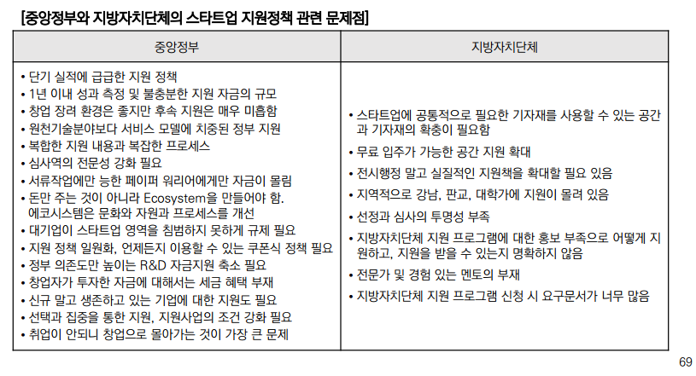
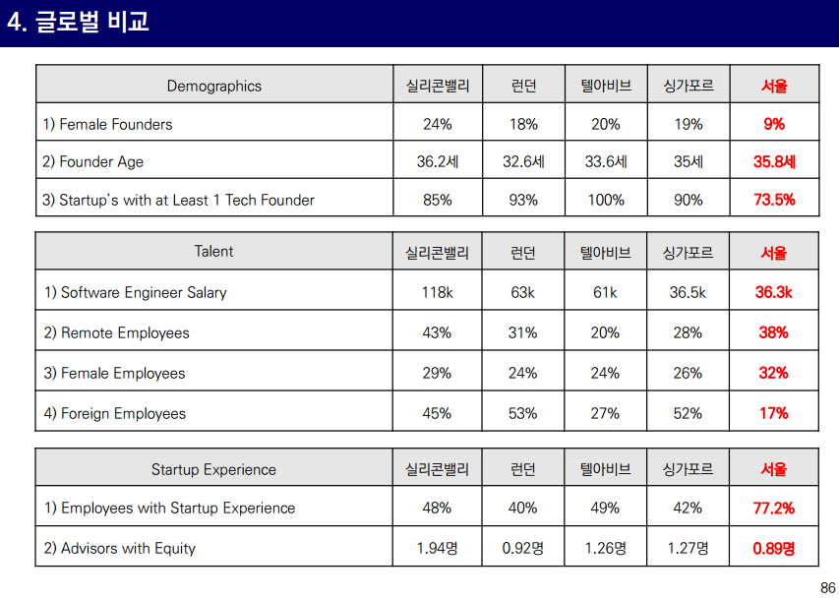
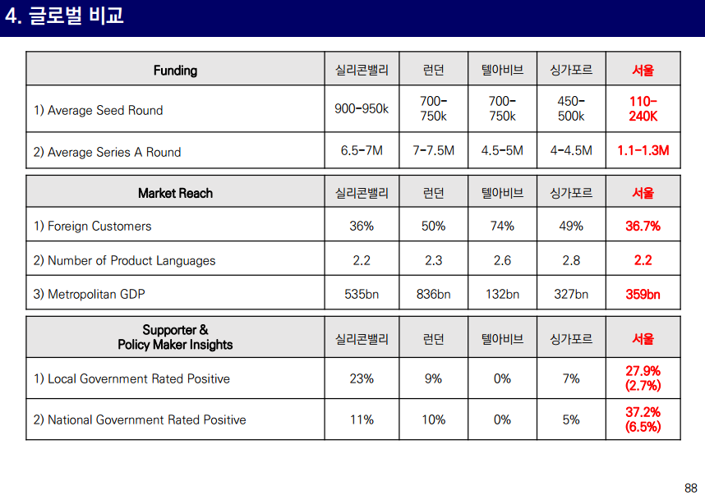
각 도시별 스타트업 평가지표

도시명 | 국가명 | 스타트업 순위 | 생태계 인구통계 |  | Ecosystem Performance (30%) |  |  | 펀딩(25%) |  |  | 시장접근 가능성(20%) |  | 역량(10%) |  |  |  | 스타트업 경험지수 (15%) | 설립자 |  | Resource Attraction
 |  |  | GDP ($Billion) | 인구 (Million) | 스타트업의 경제적 가치 ($Billion) | 졸업한 스타트업 수 | 성장지표 | 초기 투자금 ($) | 초기단계 자금조달 지수 | 숙련된 벤처캐피탈 수 | 해외 고객비율 | 글로벌 연결 | 숙련된 SW 엔지니어 비율 | Experienced Growth Employees | 비자성공율 | SW엔지니어 연봉($) |  | 여성창업자 | 이민창업자 | Entrepreneurs | Startups
Sillicon Valley | USA | 1 | 619 | 7.6 | 264.0 | 13~16K | 4.2 | 762K | 4.4 | 10.9 | 30% | 11.0 | 87% | 76% | 58% | 112k | 7.4 | 16% | 46% | 2,896 | 2,049
뉴욕 | USA | 2 | 1,559 | 24.0 | 71.0 | 6.3~7.8K | 4.5 | 568K | 4.6 | 10.3 | 22% | 6.7 | 78% | 64% | 57% | 97K | 6.9 | 19% | 25% | 984 | 654
런던 | UK | 3 | 542 | 14.0 | 44.0 | 4.3~5.9K | 4.8 | 451K | 4.6 | 10.1 | 33% | 10.8 | 79% | 59% | 44% | 52K | 6.7 | 15% | 42% | 1,079 | 257
베이징 | China | 4 | 506 | 25.0 | 131.0 | 4.8~7.4K (추정) | 4.4 | 682K(추정) | 4.8 | 9.0 | 7.10% | 1.7 | 75% | 67% | 39% | 25K | 7.0 | 28% | 23% | - | -
텔아비브 | 이스라엘 | 6 | 153 | 3.7 | 22.0 | 2.2~2.7K | 4.5 | 509K | 4.7 | 9.0 | 45% | 12.9 | 74% | 80% | 27% | 63K | 6.1 | 8% | 16% | 351 | 15
베를린 | 독일 | 7 | 158 | 6.0 | 31.0 | 1.8~2.4K | 4.6 | 483K | 4.5 | 6.5 | 42% | 9.9 | 72% | 69% | 77% | 55K | 5.8 | 13% | 43% | 378 | 231
상하이 | China | 8 | 384 | 34.0 | 42.0 | 1.8~2.7K | 5.5 | 255K | 6.7 | 9.2 | 32% | 4.4 | 73% | 69% | 32% | 22K | 5.7 | 26% | 36% | - | 178
파리 | 프랑스 | 11 | 688 | 12.0 | 12.0 | 2~2.6K | 4.2 | 270K | 4.5 | 9.3 | 36% | 10.8 | 69% | 62% | 37% | 46K | 6.1 | 10% | 11% | 346 | 46
싱가폴 | 싱가폴 | 12 | 264 | 5.5 | 11.0 | 1.6~2.4K | 4.6 | 276K | 4.6 | 8.2 | 25% | 11.4 | 80% | 74% | 25% | 35K | 4.8 | 12% | 35% | 463 | 40
스톡홀름 | 스웨덴 | 14 | 143 | 2.2 | 15.0 | 600~900 | 5.3 | 325K | 5.0 | 8.4 | 46% | 11.5 | 64% | 52% | 69% | 55K | 5.7 | 12% | 15% | 186 | 15
암스테르담 | 네덜란드 | 19 | 321 | 7.0 | 14.0 | 2.3~3.5K | 4.8 | 144K | 4.8 | 8.1 | 28% | 8.6 | 62% | 53% | 47% | 45K | 5.5 | 14% | 13% | 580 | 58
Bangalore | 인도 | 20 | 45 | 8.7 | 19.0 | 1.8~2.3K | 4.7 | 229K | 4.7 | 7.3 | 24% | 8.3 | 68% | 60% | 21% | 8.6K | 4.9 | 10% | 16% | 359 | 22
멕시코시티 | 멕시코 | - | 404 | 21.0 | 0.184 | 350~650 | 5.2 | 52K | 4.5 | 4.9 | 13% | 10.2 | 68% | 62% | 62% | 52K | 4.5 | 16% | 22% | 38 | 9
상파울로 | 브라질 | - | 431 | 21.0 | 3.45 | 1.6~2.9K | 4.6 | 84.8K | 4.6 | 6.5 | 7% | 4.3 | 71% | 62% | 30% | 26.1K | 4.1 | 14% | 4% | 378 | 36
바르셀로나 | 스페인 | - | 171 | 5.4 | 6.40 | 900~1.1K | 5.5 | 223K | 4.7 | 6.2 | 24% | 6.4 | 62% | 57% | 41% | 37K | 4.9 | 14% | 10% | 160 | 10
 | 에스토니아 | - | 23 | 1.3 | 1.5 | 300~900 | 5.6 | 272K | 4.5 | 3.1 | 47% | 8.6 | 63% | 40% | 85% | 19K | 3.9 | 16% | 18% | 60 | 12
프랑크푸르트 | 독일 | - | 230 | 5.8 | 1.8 | 200~300 | 6.8 | 276K | 8.2 | 7.4 | 29% | 5.8 | 67% | 60% | 56% | 56K | 4.1 | 10% | 9% | 54 | 0
 | 몰타 | - | 11 | 0.423 | 0.773 | 50~100 | 7.9 | 71.3K | 8.2 | 1.2 | 71% | 8.2 | 85% | 73% | 58% | 35.8K | 4.5 | 13% | 39% | 6 | 2
모스코바 | 러시아 | - | 553 | 19.0 | 3.4 | 1.5~3.4K | 3.9 | 61K | 4.2 | 6.1 | 19% | 8.8 | 83% | 75% | 13% | 37K | 4.6 | 11% | 15% | 502 | 25
쿠알라룸프르 | 말레이지아 | - | 172 | 7.2 | 1.14 | 350~650 | 6.9 | 153K | 6.0 | 6.0 | 10% | 6.8 | 72% | 53% | 43% | 10.6K | 4.4 | 23% | 13% | 98 | 0
서울 | 대한민국 | - | 688 | 26.0 | 2.40 | 1.5~3.4K | 4.5 | 174K | 5.2 | 8.4 | 14% | 2.1 | 68% | 76% | 25% | 38K | 4.1 | 16% | 12% | 731 | 0

평가지표
1) Performance : 30%
2) Funding : 25%
3) Market Reach : 20%
4) Startup Experience : 15%
5) Talent : 10%

* 서울에 대한 순위 평가에 따른 비교 분석
도시명 | 국가명 | Ecosystem Performance (30%) |  |  | 펀딩(25%) |  |  | 시장접근 가능성(20%) |  | 역량(10%)
 |  | 스타트업의 경제적 가치 ($Billion) | 졸업한 스타트업 수 | 성장지표 | 초기 투자금 ($) | 초기단계 자금조달 지수 | 숙련된 벤처캐피탈 수 | 해외 고객비율 | 글로벌 연결 | 숙련된 SW 엔지니어 비율 | Experienced Growth Employees | 비자성공율 | SW엔지니어 연봉($) | 순위
Sillicon Valley | USA | 264.0 | 13~16K | 4.2 | 762K | 4.4 | 10.9 | 30% | 11.0 | 87% | 76% | 58% | 112K | 1
런던 | UK | 44.0 | 4.3~5.9K | 4.8 | 451K | 4.6 | 10.1 | 33% | 10.8 | 79% | 59% | 44% | 52K | 3
베이징 | China | 131.0 | 4.8~7.4K (추정) | 4.4 | 682K(추정) | 4.8 | 9.0 | 7.10% | 1.7 | 75% | 67% | 39% | 25K | 4
텔아비브 | 이스라엘 | 22.0 | 2.2~2.7K | 4.5 | 509K | 4.7 | 9.0 | 45% | 12.9 | 74% | 80% | 27% | 63K | 6
싱가폴 | 싱가폴 | 11.0 | 1.6~2.4K | 4.6 | 276K | 4.6 | 8.2 | 25% | 11.4 | 80% | 74% | 25% | 35K | 12
멕시코시티 | 멕시코 | 0.184 | 350~650 | 5.2 | 52K | 4.5 | 4.9 | 13% | 10.2 | 68% | 62% | 62% | 52K | -
Bangalore | 인도 | 19.0 | 1.8~2.3K | 4.7 | 229K | 4.7 | 7.3 | 24% | 8.3 | 68% | 60% | 21% | 8.6K | -
서울 | 대한민국 | 2.40 | 1.5~3.4K | 4.5 | 174K | 5.2 | 8.4 | 14% | 2.1 | 68% | 76% | 25% | 38K | -

순위 평가 수치로 바라본 서울시에 대한 개선점
1) 스타트업의 경제적 가치가 저조함
차이가 인도 뱅갈의 12%, 싱가폴의 22% 수준임. (스타트업의 숫자 대비 규모가 커진 업체수가 부족)
2) 초기 투자금의 차이
이스라엘 텔아비브는 5.5억원을 베이스로 시작하는 것에 비해 우리나라는 2억원으로 시작하여, 초기자본 소진시기의 차이가 발생됨
싱가폴도 3억원으로 시작함
3) 자금조달부분에서 우리가 높은 수준이라는 것이 향후 큰 경쟁력이 될 수 있음.(숙련된 벤처캐피탈이 싱가폴보다 많고, 초기자금 조달 지수가 높음)
*다만, 초기단계 자금조달에 대한 업체당 투자금액에 대한 비교가 추가적으로 필요함
4) 가장 낮은 평가를 받은 부분이 시장접근성 부분으로 국내 서비스 위주와 글로벌 네트워킹 부재가 가장 큰 성장 걸림돌이라고 판단되었음
* 영어에 대한 심리적 압박감이 글로벌 네트워킹과 해외진출에 대한 벽으로 자리잡고 있으며, 이에 대한 해소가 시급함
(특히, 영어 발음에 대한 비난이 자신감 하락의 가장 큰 원인 임)
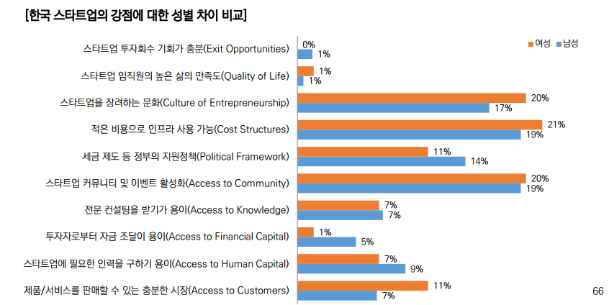
[한국 스타트업 생태계 백서 2016- 66페이지 설문결과]

위의 설문에서 투자자로 부터 자금조달이 용이하다는 부분이 가장 낮은 위치를 차지한다.
인지도가 있는 스타트업은 투자자금의 확보가 용이하지만, 그외 대부분은 힘들다고 의견을 표시한다.
또한, 투자가 일정 분야에 집중되어 있는 것이 문제점 중에 하나임
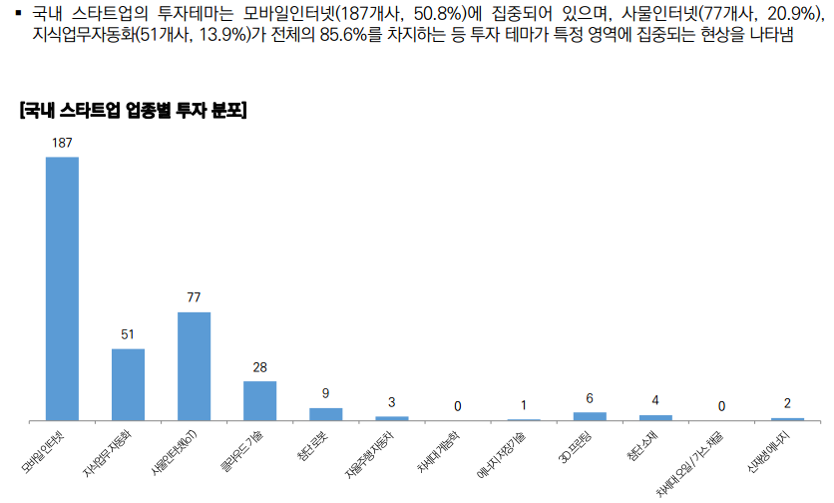

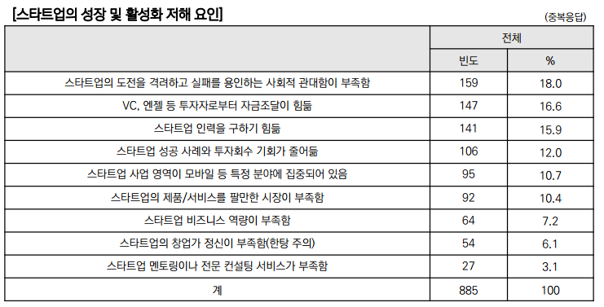

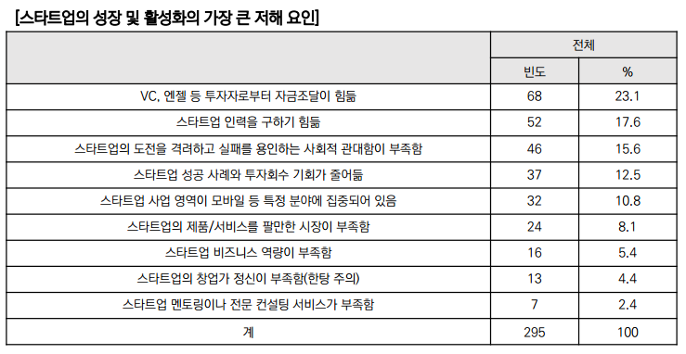

* EXIT의 경우
(2013~2014 평균 대비 2015년의 EXIT 업체의 수)

도시명 | 베를린 | 암스테르담 | 뱅갈 | 런던 | 상파울로 | 텔아비브 | 실리콘밸리 | 싱가폴
EXIT 증가율 | 20배 | 5배 | 4배 | 4배 | 3배 | 1.7배 | 1.5배 | 1.2배

* 위 보고서 분석한 사이트에서의 의견
 | https://ket-nyet.org/2017/04/13/2017-%EA%B8%80%EB%A1%9C%EB%B2%8C-%EC%8A%A4%ED%83%80%ED%8A%B8%EC%97%85-%EC%83%9D%ED%83%9C%EA%B3%84-%EB%9E%AD%ED%82%B9-%EB%A6%AC%EB%B7%B0/

적어도 글로벌 Top 20 그리고 더 나아가 Top 10에 서울을 또는 판교를 올려 놓고자 한다면, 핵심은 명약관화 하다. 정부나 공공의 역할은 5가지 핵심적 사항에 보다 집중하는 형태로 한정될 필요가 있다.
첫째, 인프라 구축이다. 뉴욕 브루클린 테크 트라이앵글을 깊이 벤치마킹 할 필요가 있다. 또한 시드니의 ATP 그리고 런던의 I-City도 좋은 참고 사례이다.
둘째, 공공조달 시장을 스타트업들이 주도적으로 참여할 수 있도록 해야 한다. 공공조달 시장의 ‘기득권 중심 구조’를 전면 혁파해야 한다.
셋째, ‘혁신의 실험장’을 만들 수 있도록 해야 한다. 이를 위해서는 ‘규제 프리존’이 필요한 것이 아니라, ‘합리적 개방형 규제 디자인 과정’이 필요하다. 규제는 무조건 없는 것이 좋은 것이 아니라, ‘좋은 규제, 합리적 규제’를 만드는 것이 더 중요하다.
넷째, ‘사내벤처’ 프로그램이 활성화 될 수 있도록, 대기업들이 스타트업 활동과 연계될 수 있도록 유도하는 정책적 노력이 필요하다. 역설적으로 이는 ‘징벌적손해배상제도’를 강력하게 입안 및 시행하는 것으로 그 흐름의 변화를 만들낼 수 있다.
다섯째, 기업가를 위한 ‘종합적 사회적 안전망’의 구축이다. 창업을 준비하는 단계 부터, 창업 과정에서는 실패하지 않도록, 창업에 실패하더라도, 기본적인 생활은 영위할 수 있는 최소한의 안전망은 갖추어야 한다. 이에 대한 상세한 사항은 후에 별도로 소개하겠다.

상기한 ‘환경조성자’ 역할과 ‘시장 실패의 안전판’ 역할 이외의 사항들은 오롯이 민간에 그 역할을 이양해야 한다. 개별 기업에 직접적으로 자금을 지원하고 이를 기초로 보이게 또 보이지 않게 ‘통제권’을 행사하는 ‘관 주도의 생태계 조성’은 가장 창의적이고 도전적이어야 할 스타트업들을 오히려 ‘관료화’, ‘좀비화’ 시켜 전체 생태계의 경쟁력을 약화 시키는 흐름으로 나타나게 된다.

역설적으로, 정부가 또 공공이 민간 영역의 역동성을 제약하거나, 침해하는 역설을 낳고 있다.

진흥원 공화국’이라 불리워도 될 정도로 많은 진흥원들이 있지만, 실질적으로 ‘진흥’이 이루어진 것은 별로 없는 것이 바로, ‘관 주도형 생태계 조성’이기 때문이다.
벤처스퀘어 명승은 대표의 표현과 같이, 새정부 들어서는 ‘글로벌 스타트업 육성 300개’와 같은 정부나 공공이 ‘경기장의 선수나 코치’로 자리하는 것이 아니라, ‘글로벌 스타트업의 성지’가 될 수 있도록 그 기초 환경을 만들어 가는데 집중할 수 있기를 기대한다. ‘경기장’만 안전하고 평평하게 또 찾기에 용이하게 만들면, 선수나 관중은 자연스럽게 몰려 온다. 이는 ‘만고불변의 진리’ 이다.

((((같은 사이트에서 스타트업에 대해 도움되는 내용 발췌))))
https://ket-nyet.org/2016/12/31/%ED%95%9C%EA%B5%AD-%EC%8A%A4%ED%83%80%ED%8A%B8%EC%97%85-%EB%89%B4%EC%9A%95%EC%9D%84-%EA%B8%B0%EB%B0%98%EC%9C%BC%EB%A1%9C-%EA%B8%80%EB%A1%9C%EB%B2%8C%EC%A0%84%EB%9E%B5%EC%9D%84-%EB%8B%A4%EC%8B%9C/
한국 스타트업, 뉴욕을 기반으로 글로벌전략을 다시 짜야하는 10가지 이유!

#1. 뉴욕은 전 세계에서 가장 큰 배후 시장을 지니고 있다.
GDP ($1,559B), 서울($688B)
뉴욕 메트로폴리탄의 경제 규모는 한국 전체의 경제규모 보다 약 1.5배 이상의 규모를 지니고 있다. 그리고, 미국 내에서도 가장 견실하게 성장의 흐름을 지속하는 지역이다. 또한 ‘세계의 수도’라 일컬어질 만큼, 뉴욕을 기반으로 한다는 것은 처음 부터 전 세계를 상대로 비즈니스를 펼칠 수 있음을 의미한다.

#2. 뉴욕의 경제정책은 철저하게 “Startup + Scale-Up”에 맞추어져 있다.
시 정부 차원에서 혁신적인 기술을 신생기업으로 부터 도입하여 도시개발 및 혁신을 펼치는 정책을 전개한다. 이를 기반으로 “기획형 창업”이 이루어질 수 있는 여건을 지니고 있다.
지금 미국 전역에서 그리고 세계 전역에서 뉴욕행 러시현상이 일어나는 것은 바로 “Scale-Up”이 가능한 도시라는 이유 때문이다.

#3. 뉴욕의 비즈니스 공용어는 8개 언어이고, 한국어도 이 중 하나이다.
놀라지 마시라, 뉴욕에서는 한국어로 비즈니스와 관련된 제반 행정업무를 모두 볼 수 있다.
NYC Business Solution Center를 방문해 보시라. 한국어로 된 제반 서류와 통역 및 번역 서비스를 모두 지원 받을 수 있다.

#4. 10년간 법인세 면세 및 각종 세제혜택과 지원이 존재한다.
놀라지 마시라, 뉴욕주 약 130여군데의 지정 구역(대부분 대학 및 연구기관)을 기반으로 한 스타트업들은 국적과 관계 없이 동일하게 제반 혜택을 수혜 받을 수 있다.

#5. 신속한 비자 지원이 가능하다.
뉴욕 경제에 도움이 되겠다고 판단되는 스타트업에 대해서는, 미 연방의 ‘스타트업 비자’ 프로그램 보다도 더욱 신속하게 비자를 지원해 준다. 뉴욕시립대학의 연구원 자격을 부여함으로 ‘H1-B Visa’를 지원 한다.

#6. 강력한 ‘지적재산 보호’ 및 글로벌 비즈니스에도 보호 받을 수 있다.
미국의 ‘지적재산 보호’는 국제적으로 적용된다. 미국에서 기업을 설립하게 되면, ‘미 상공회의소(암참)’의 회원이 된다. 미 상공회의소는 글로벌 비즈니스를 펼칠 때 미국 기업들의 ‘안전요원’ 역할을 한다. 중국에서도 한국기업들이 지적재산을 보호 받기 힘들지만, 미국기업들은 다르다.

#7. 장기 R&D 연구과제 등 체계적 ‘성장지원’을 받을 수 있다.
뉴욕에는 THRIVE 라는 기술기반 창업지원 프로그램이 있다. 이 문호를 전 세계에 열어 놓고 있다. 또한 미 연방에서 시행하는 i-Corps. 라는 R&BD 프로그램이 있는데, 미국에서도 가장 이러한 지원을 체계적으로 잘 전개하고 있는 곳이 바로 뉴욕이다.

#8. 글로벌 프리미어 리그 커뮤니티 활동을 전개할 수 있다.
뉴욕시는 몇년 전 부터 파리와 ‘Global Business Exchange’ 프로그램을 펼치고 있다. 뉴욕시에 소재한 스타트업은 파리에서 별도의 행정절차 없이 비즈니스도 펼칠 수 있고, 호텔 및 항공권도 50% 할인이 되며, 공공 인프라도 무료로 이용할 수 있다.
여기에 이태리 밀라노가 합류 하였고, 앞으로 독일 베르린, 영국 런던, 일본 도쿄 등의 국제적 도시가 합류 한다.

#9. 모든 산업의 트렌드 세터들이 뉴욕에 자리하고 있다.

#10. ‘기회-자본-사람-문화-제도와 정책’ 모든 것이 갖추어 진 ‘비즈니스의 천국’이 바로 뉴욕이다.

위 사이트인 KET-NYET는 Korea Institute of Entrepreneurship & Technology라는 "한국기업가정신기술원 주식회사"의 리포트임
뉴욕의 NYET(New York Institute of Entrepreneurship & Technology™)는 ‘아마존의 제프 베조스’ 그리고 ‘위워크의 아담 뉴먼’등 세계적 혁신기업가의 멘토 역할을 하신 ‘에드워드 로고프’ 교수님이 이끌 예정입니다.
삼성동 위워크에 위치

글로벌 스타트업 허브조성을 위한 다국적 스타트업 활성화 계획.PDF 참조, 2016년 3월 미래부 발표자료
"글로벌 스타트업 허브 조성을 위한 다국적 스타트업 활성화 계획"
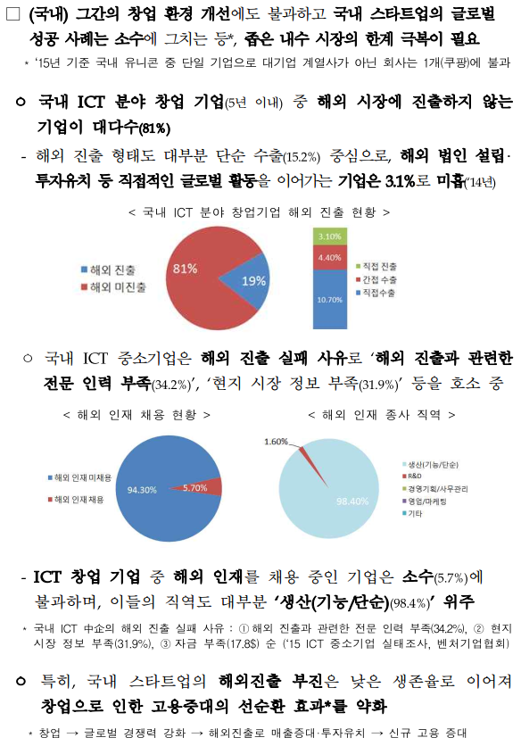

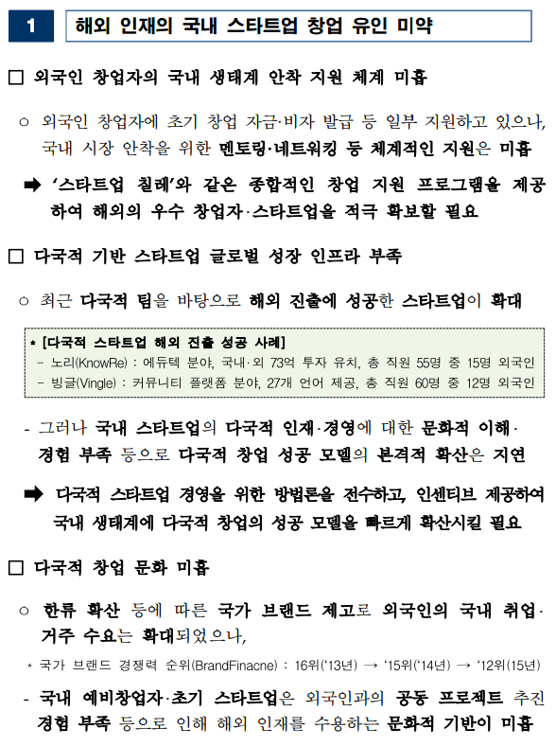

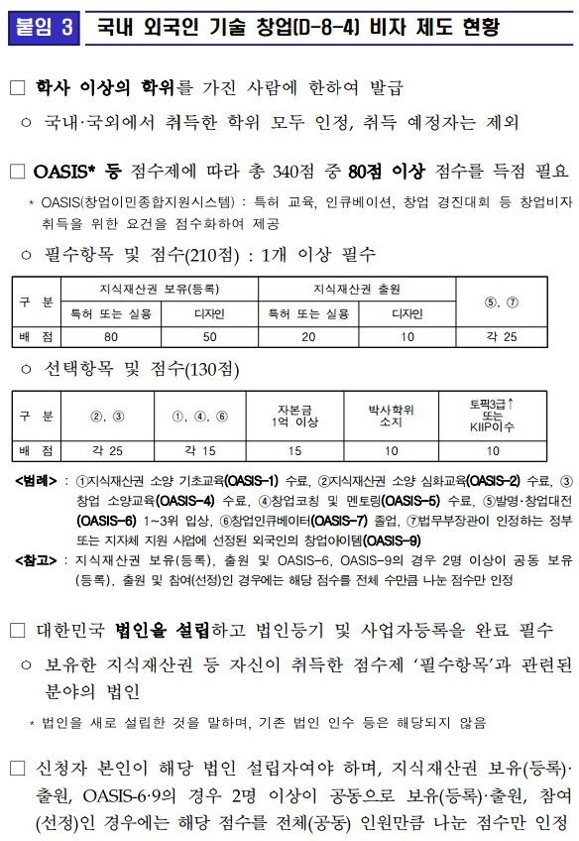

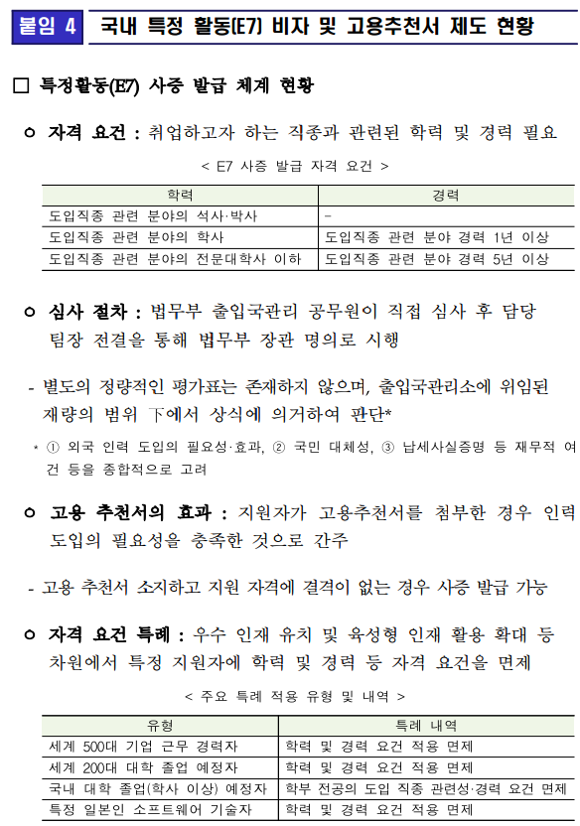

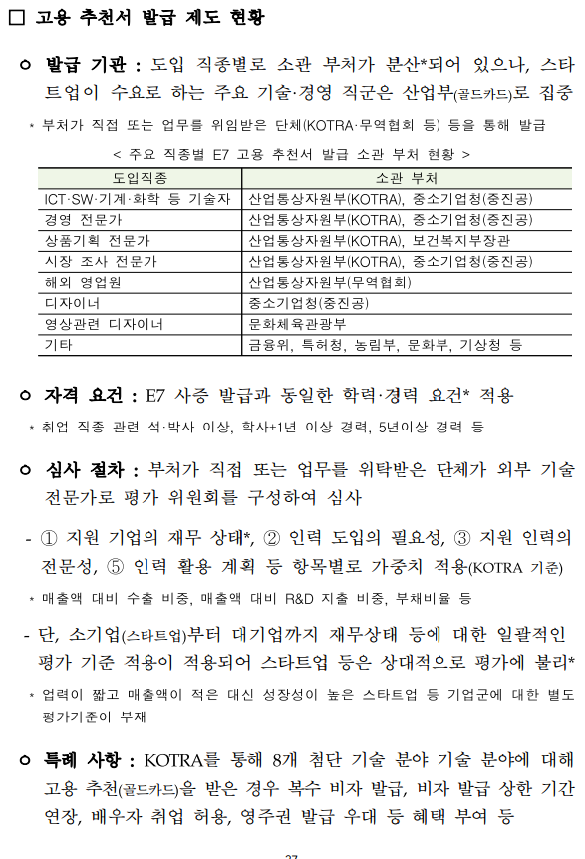

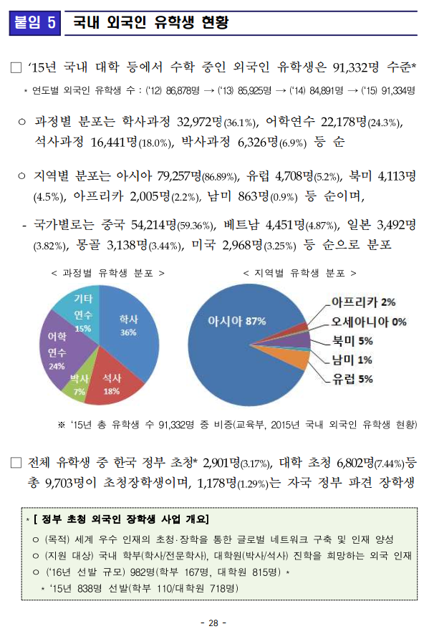

한국 스타트업 생태계 백서 2016.PDF (69페이지)

